界面&功能
商城 |  |  |  |  |  | 功能规则


 | 功能入口 |  |  |  |  |  |  | 商城功能 相关功能规则
 |  |  |  |  |  |  | 1.设计目的是什么
 |  |  |  |  |  |  | ▶ | 基础功能

 |  |  |  |  |  |  | 2.解锁方式
 |  |  |  |  |  |  | ▶ | 初期解锁
 |  |  |  |  |  |  | 3.基本规则
 |  |  |  |  |  |  | ▶ | 原基础商城系统的逻辑
 | 1.主界面点击【商城】图标进入 |  |  |  |  |  | ▶ | 普通商城消耗指定类型货币，购买消耗品和部分材料，有品级区分，有每日限购

 | 商城界面【当前为示例】

3
1
5
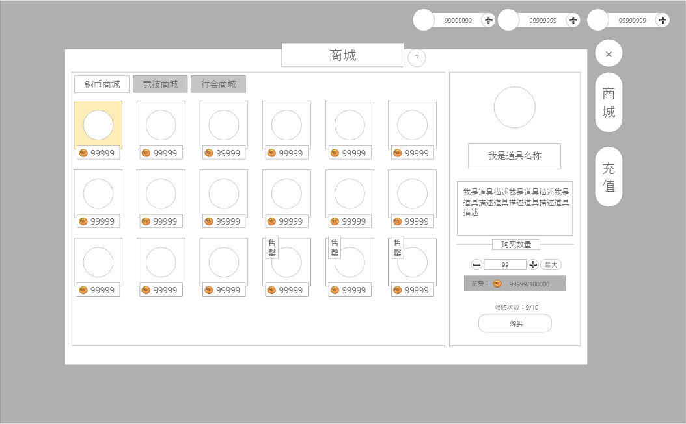

7
 |  | 1.标题
 |  | ▶ | 功能标题：商城
 |  | 2.商品内容
 |  | ▶ | 界面按照示意图摆放，每排6个（暂定），可上下拖动
 |  | ▶ | 展示内容：道具图标，价格，售罄图标
 |  | ▶ | 若点击对应框体，则需有选中状态，并在界面右侧显示详细信息。
2
 |  | ▶ | 图标右侧显示购买所需的道具数量+图标
 |  | ▶ | 界面底部中心有黄色小箭头（带动效），用于表示可下拉

 |  | ▶ | 参考：

 |  | 3.货币展示
 |  | ▶ | 展示当前的货币数量
 |  | 4.一级功能页签
 |  | ▶ | 【商城】、【充值】
 |  | ▶ | 两种状态，点击选中时高亮
4
 |  | 5.二级功能页签
 |  | ▶ | 显示【铜币商城】、【竞技商城】、【公会商城】
 |  | ▶ | 需要有两种显示状态，点击选中时高亮
 |  | 6.详情展示区域
 |  | ▶ | 显示内容：
 |  |  |  | 道具图标：需显示品质与道具图片
6
 |  |  |  | 道具名称
 |  |  |  | 道具描述：预留3行的空间
 |  |  |  | 购买数量：分割小标
 |  |  |  | 个数调整：需要减少按钮、增加按钮、最大按钮、和显示框
 |  |  |  |  | 点击显示框可输入具体值，超过最大默认变成最大值
 |  |  |  | 花费数量：显示货币图标+花费/拥有，不足时文字显示为橙色
 |  |  |  | 限购次数：显示：还可购买次数/总次数，次数归零显示为橙色
 |  |  |  | 购买按钮：点击则完成购买；若无法购买需要弹出提示。
 |  |  |  |  | 货币不足时：“货币不足。”
 |  |  |  |  | 限购次数不足时：“物品已售罄。”
 |  | 7.关闭按钮
 |  | ▶ | 点击后退出商店界面

 | 充值界面【当前为示例】
3
2
1
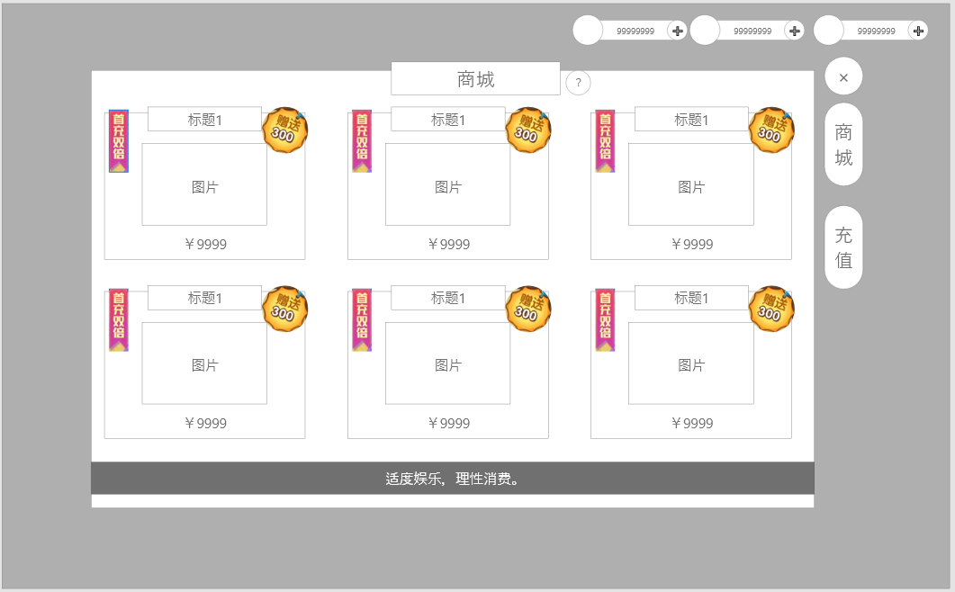
 |  | 主要修改
 |  | 1：金额 | 无法输入随机金额，，充值金额固定
 |  | 2：充值方式 | 无法选择多种充值方式
 |  | 3：充值 | 首次充值可获得双倍奖励
 |  | 1.标题
 |  | ▶ | 左侧显示功能名称

 |  | 2.充值内容
 |  | ▶ | 界面按照示意图摆放，每排3个，可上下拖动
 |  | ▶ | 显示道具图标、数量以及价格
 |  | ▶ | 部分商品上有优惠小标，满足条件时显示：
 |  |  | 1.首充双倍：首次购买该商品时显示，否则隐藏
 |  |  | 2.有额外赠送内容时显示。

 |  | 3.一级功能页签
 |  | ▶ | 【商城】、【充值】子页签
 |  | ▶ | 两种状态，点击选中时高亮

 |  | 4.充值提示
 |  | ▶ | 需单独显示，文本固定为：“适度娱乐，理性消费。”

4

参考界面
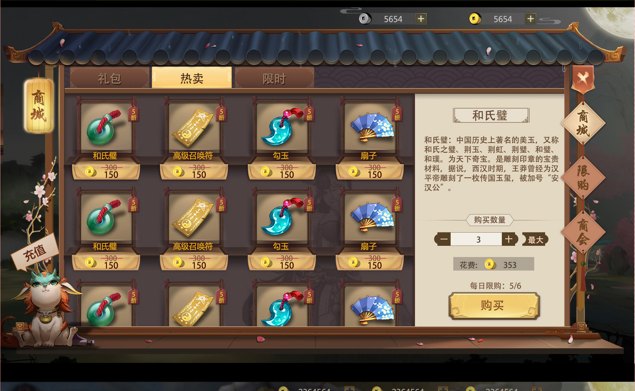

美术需求
美术需求

 | UI需求
 | 序号 | 类型 | 对应界面 | 内容描述 | 功能需求 | 备注 | 参考图
 | 1 | UI | 商店界面 | 商店界面 | 详见界面功能设计 |  | 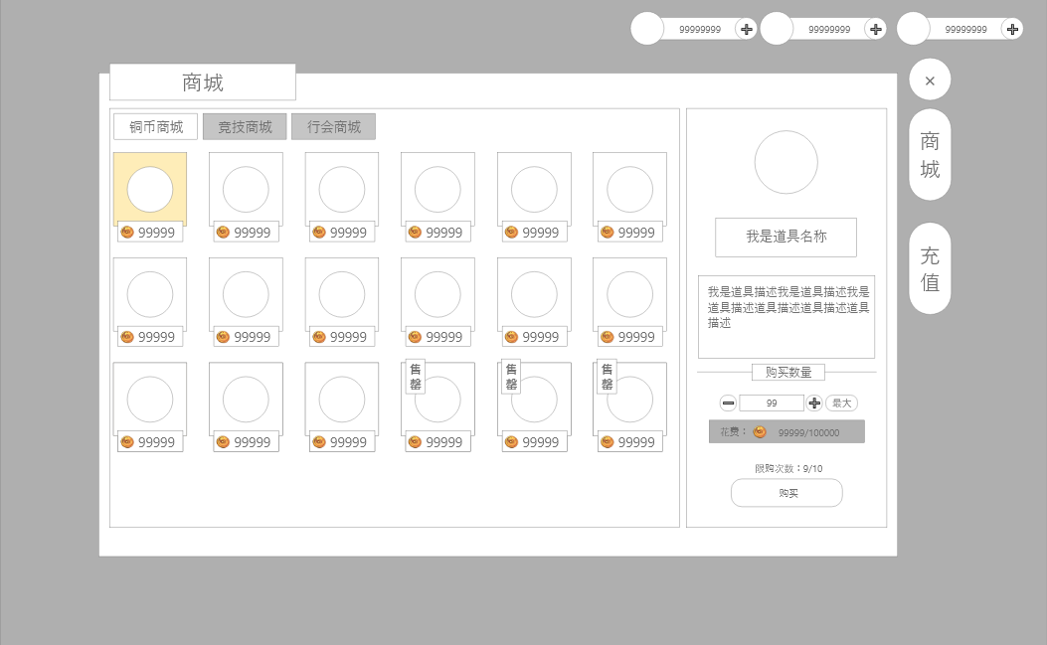
 | 2 | ui | 充值界面 | 充值界面 | 详见界面功能设计 |  | 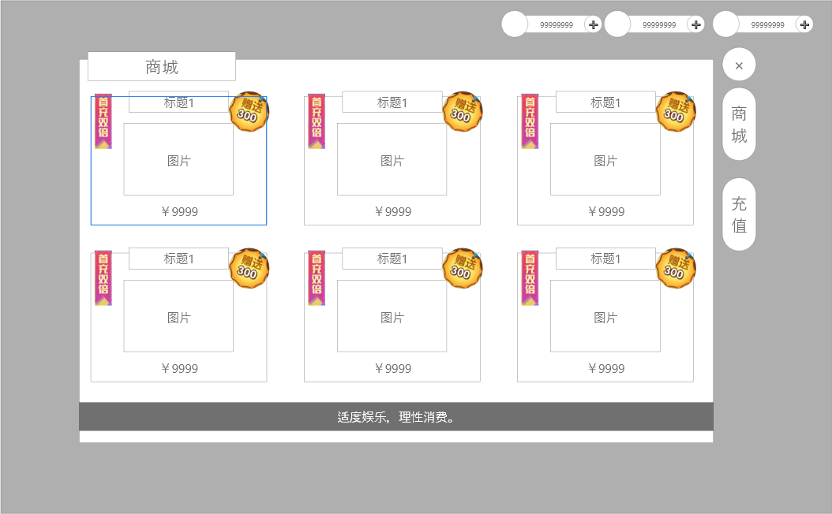
 | 原画需求
 | 序号 | 类型 | 对应界面 | 内容描述 | 功能需求 | 备注 | 参考图
 | 2 | 3D原画 | 充值界面灵玉，有价格、数量区别 | 灵玉1 |  |  | 
 | 3 | 3D原画 | 充值界面灵玉，有价格、数量区别 | 灵玉2 |  |  | 
 | 4 | 3D原画 | 充值界面灵玉，有价格、数量区别 | 灵玉3 |  |  | 
 | 5 | 3D原画 | 充值界面灵玉，有价格、数量区别 | 灵玉4 |  |  | 
 | 6 | 3D原画 | 充值界面灵玉，有价格、数量区别 | 灵玉5 |  |  | 
 | 7 | 3D原画 | 充值界面灵玉，有价格、数量区别 | 灵玉6 |  |  | 
 | 8 | 3D原画 | 充值界面灵玉，有价格、数量区别 | 灵玉7 |  |  | 
 | 9 | 3D原画 | 充值界面灵玉，有价格、数量区别 | 灵玉8 |  |  | 
 | ICON需求
 | 序号 | 类型 | 图标需求 | 内容描述 | 功能需求 | 尺寸需求 | 参考图
 | 1 | ICON | 货币 | 灵玉 |  | 75*75 | 
 | 动效需求
 | 序号 | 类型 | 描述 | 内容描述 | 功能需求 | 备注 | 参考图
程序做动态即可 | 1 | 动画特效 | 下拉提示 | 黄色小箭头
 | 其他
 | 序号 | 类型 | 对应界面 | 内容描述 | 功能需求 | 备注 | 参考图
 | 1 | ICON | 商业化入口图标 | 商城 |  |  | 

